OWASP ZAP TEST
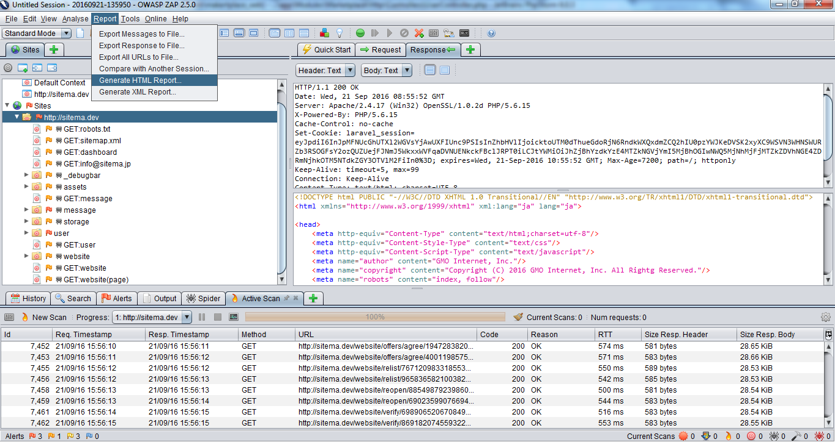
1. Download và Install tool test OWASP ZAP
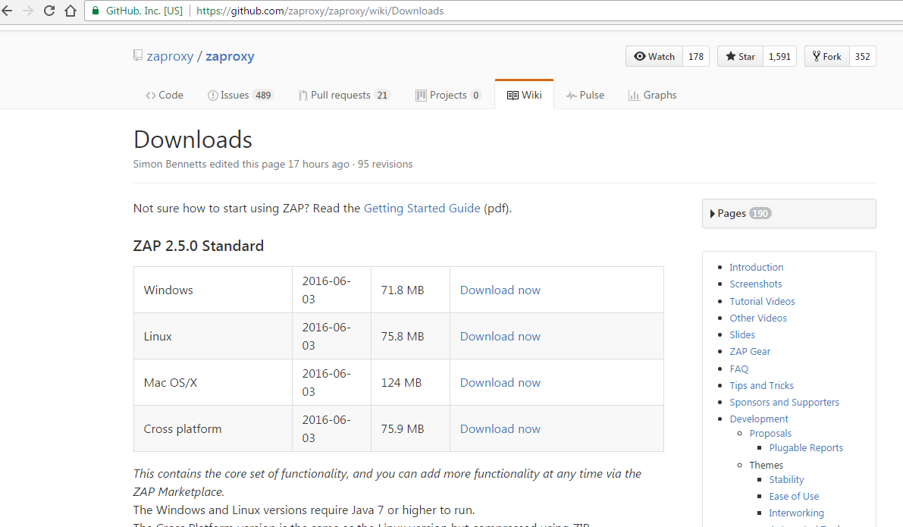

2. ZAP Proxy Settings (Có thể thiết lập 1 thông số Port bất kì. Mặc định là 8080)
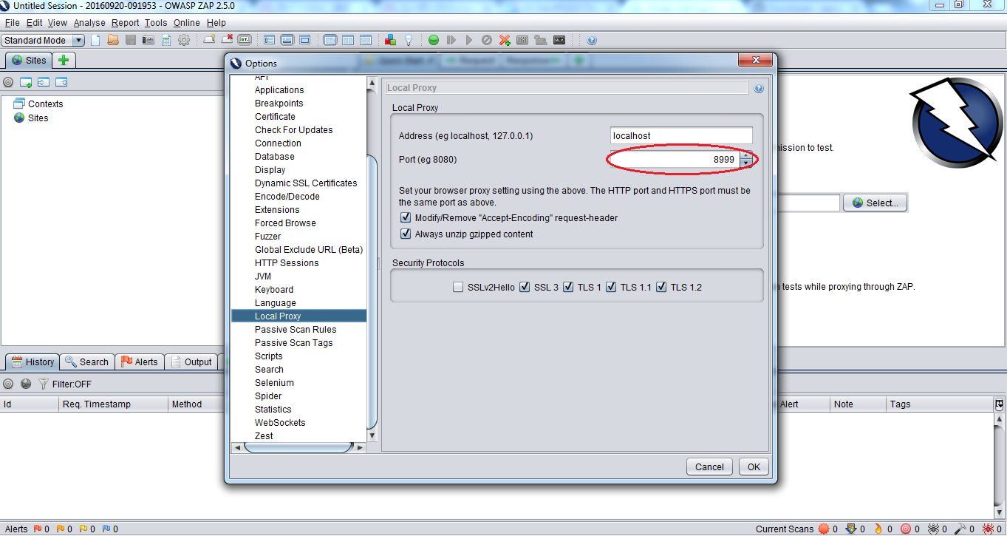

3. Browser config network using ZAP proxy
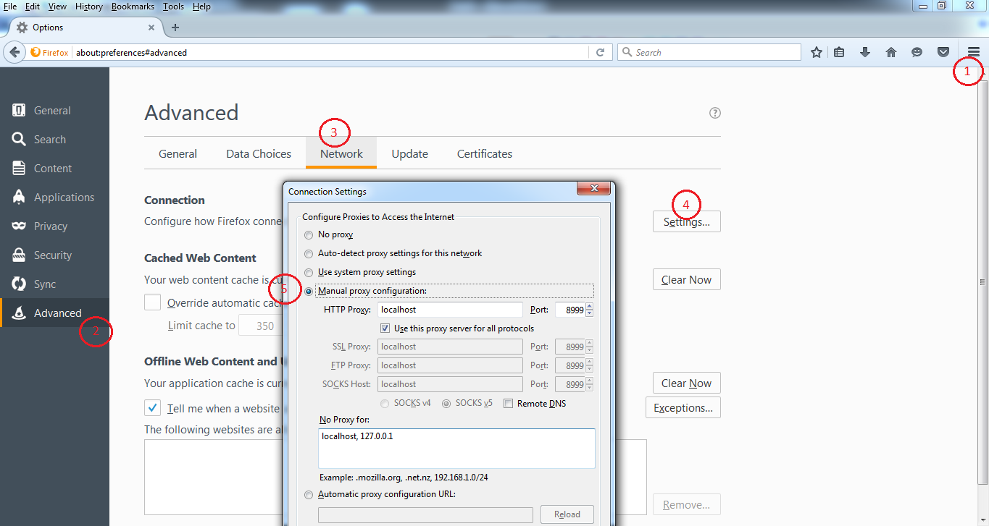

4. Tạo Contexts
ý nghĩa để tạo vùng khu vực test, khu vực scan (Như ở dưới đây ta tạo context bao phủ toàn bộ site, nếu cần có thể tạo context cho các chức năng riêng như admin, v.v...)
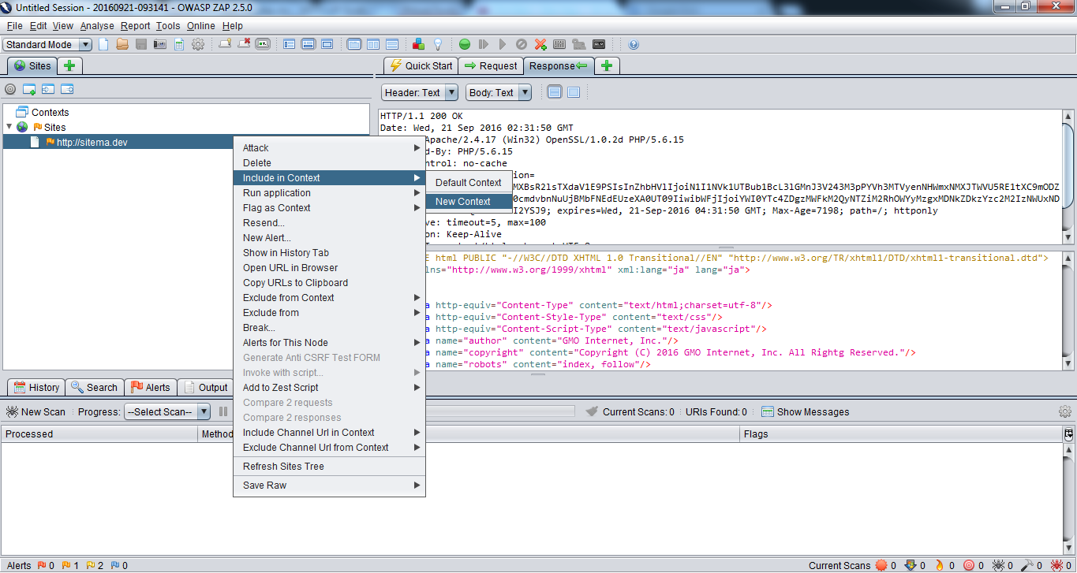
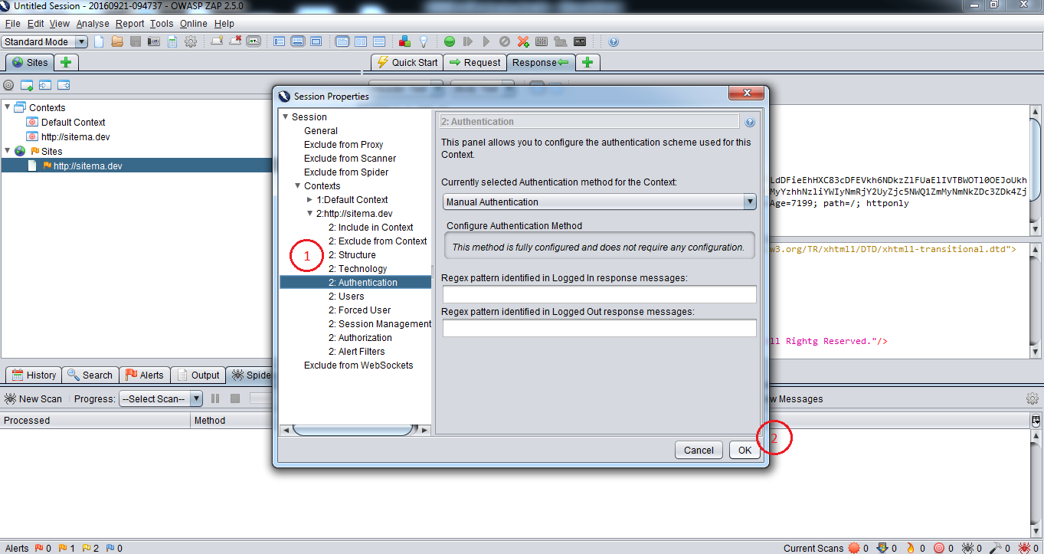

5. Zap Authentication

4.1 Login bằng brower
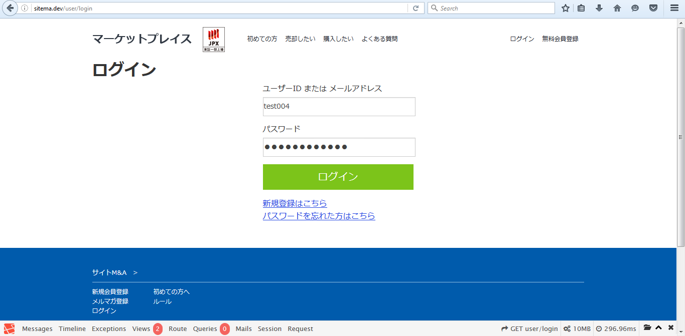

4.2 Config

Step1 | Step2 (config login)
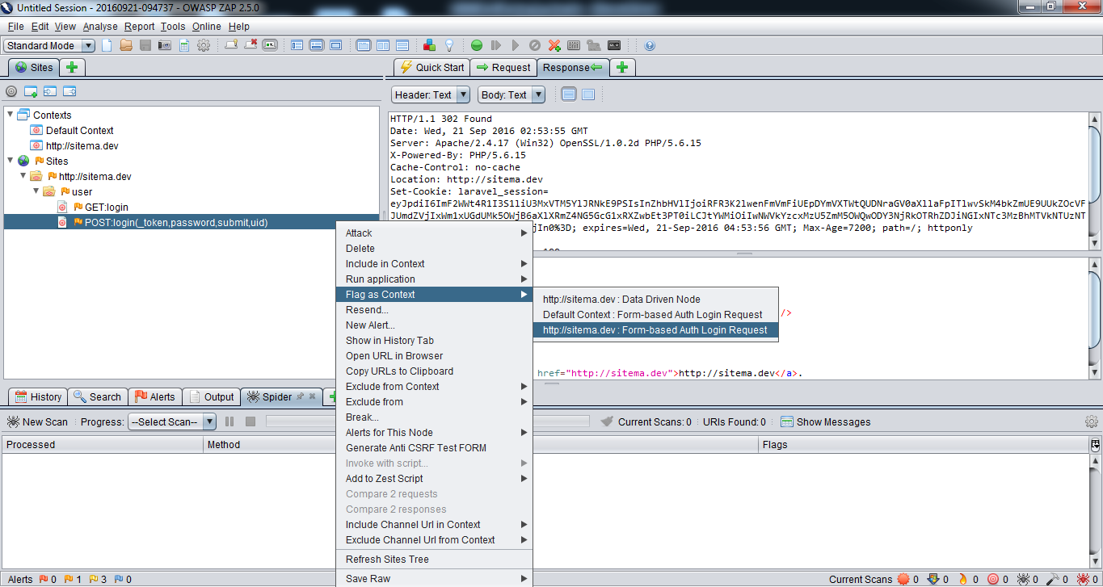
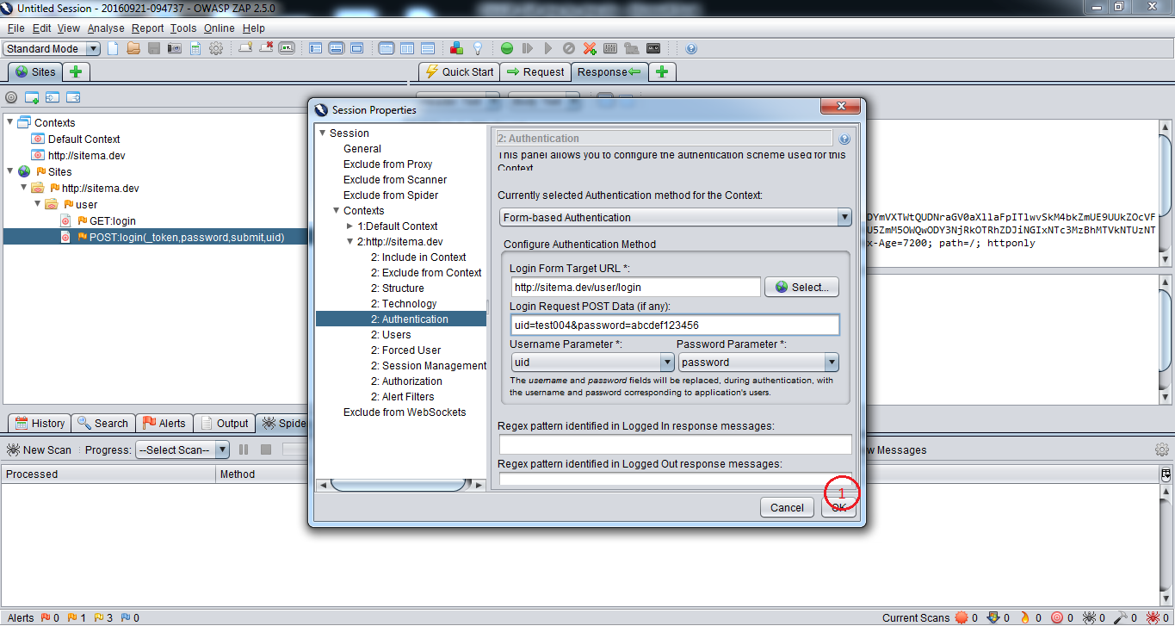

Step3 | Step4 (thiết lập request login ấn Send)
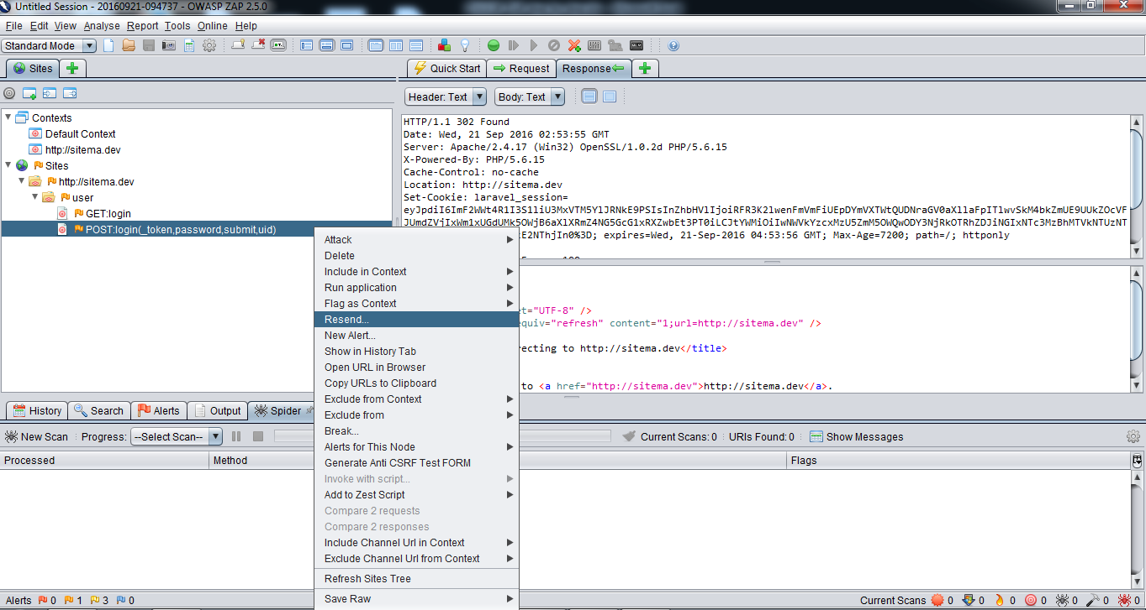
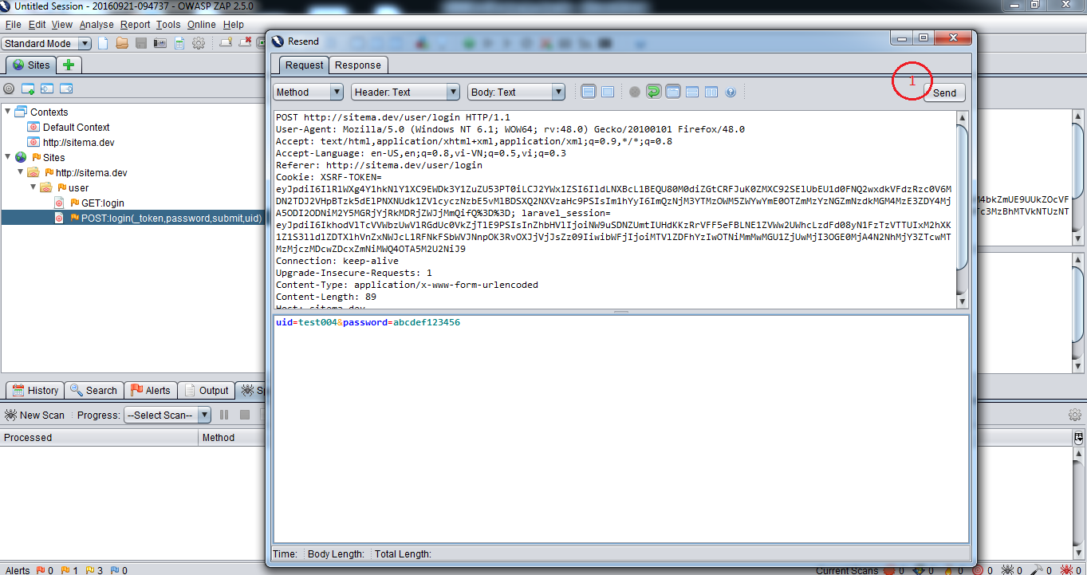

Step5 (Response trả về thiết lập logout) | Step6 (Mục đích sẽ không chạy link logout này ở 1 số trang có auth)
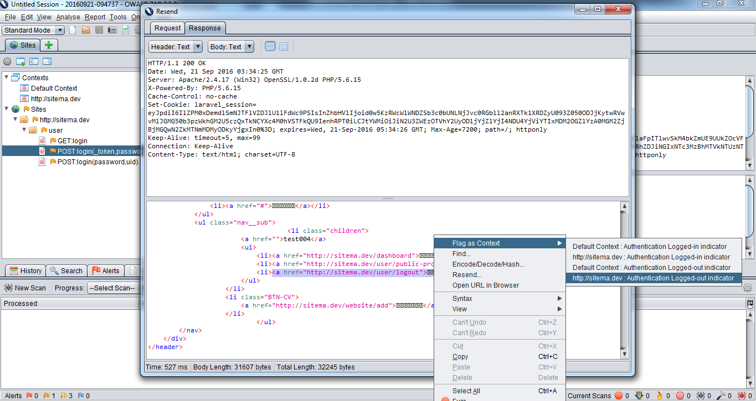
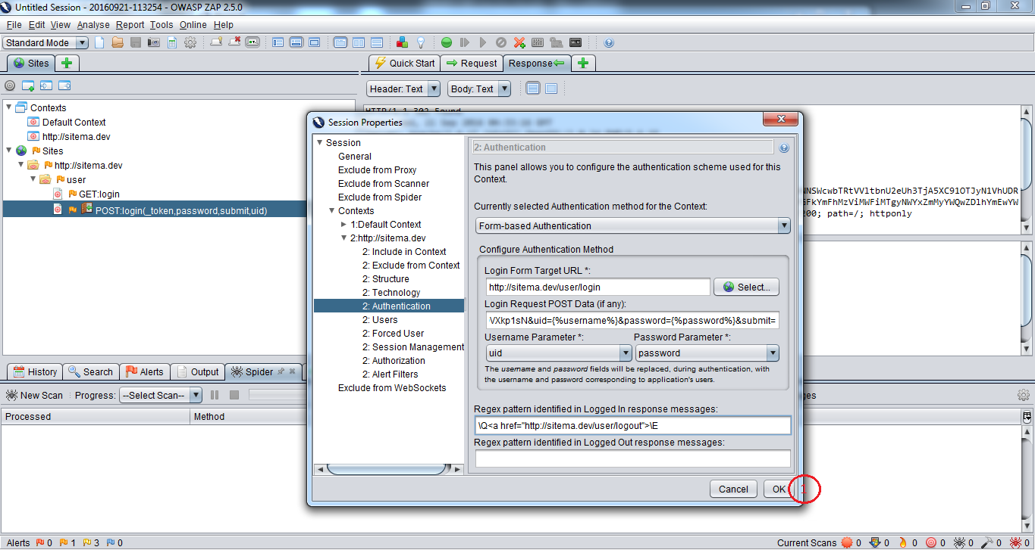

Step7 (Tạo user test)
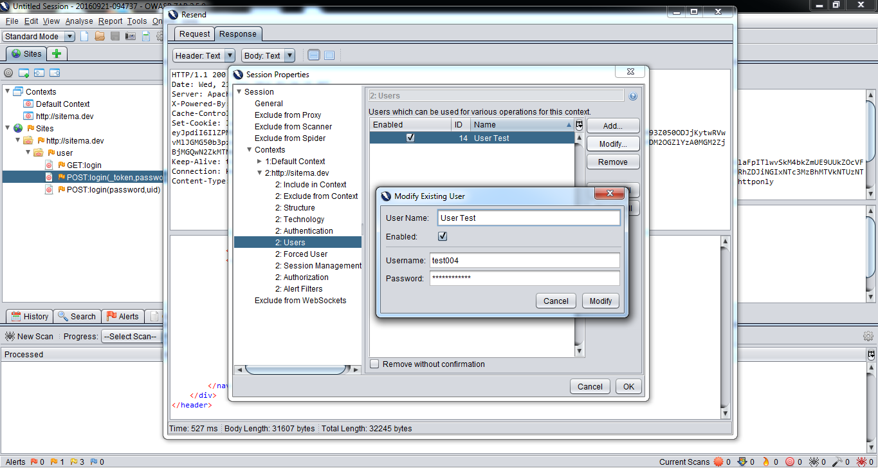

6. Zap Spider duyệt các link trong site
 | Chọn context, Chọn User đăng nhập (User lúc config authen đã add hoặc có thể không cần đăng nhập để test không authen)
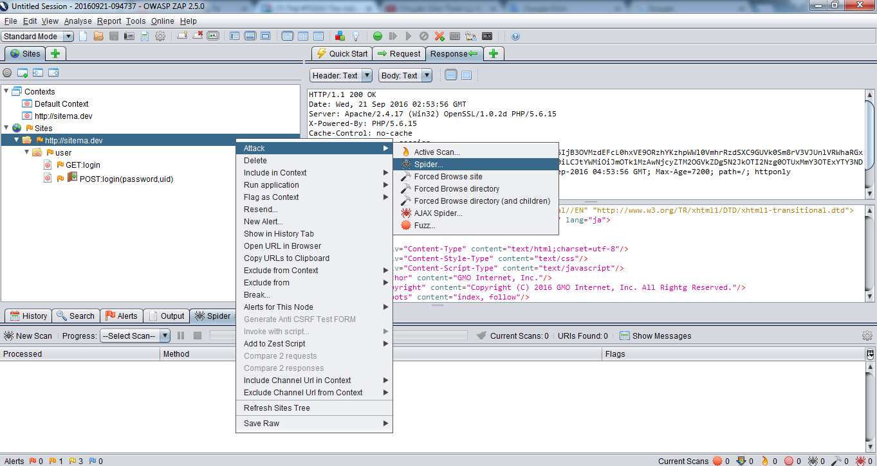
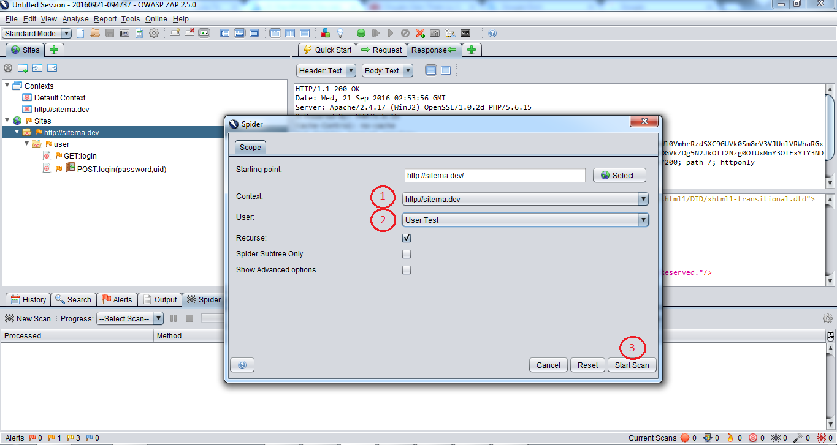

7. Duyệt các link trong site mà Sprider không scan được bằng tay

Danh sách link tham khảo sheet URL mục Under Links

8. Active Scan

8.1 Config Category Scan (Chọn loại scan nếu loại nào không cần scan thì có thể OFF đi)
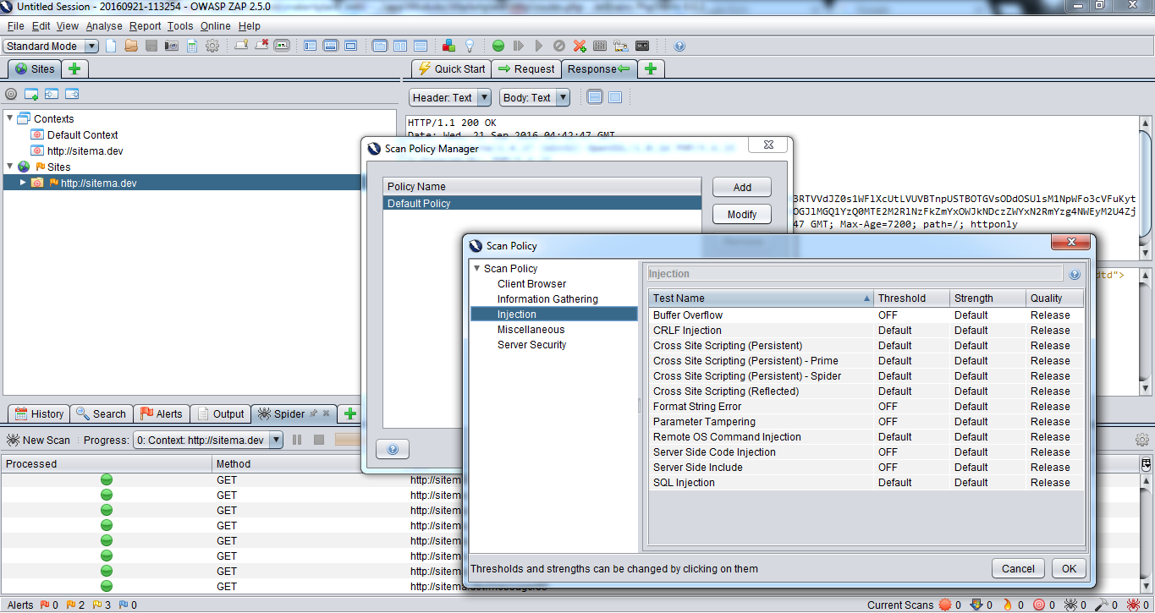

8.2 Scan
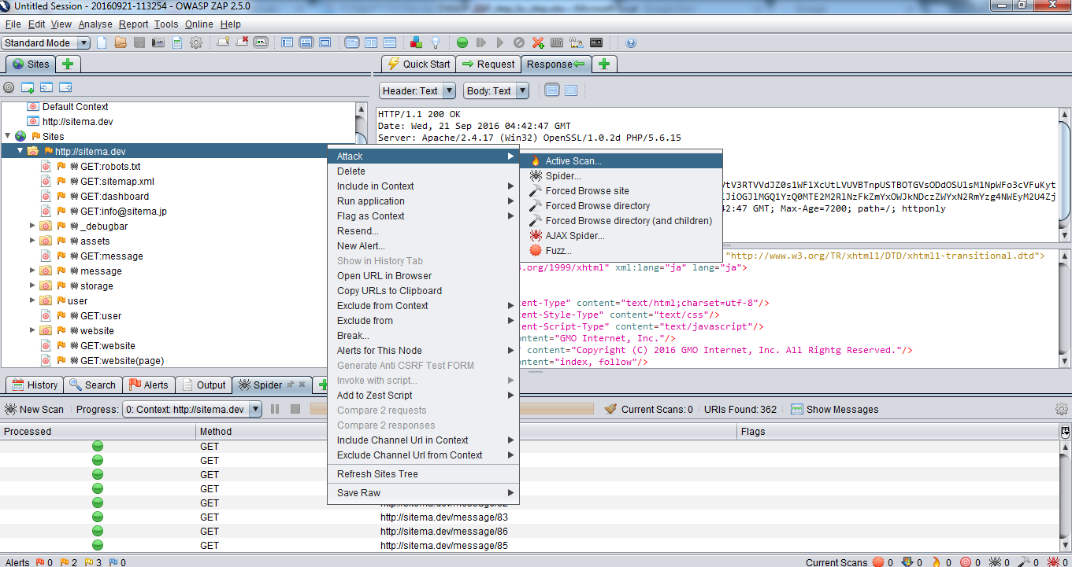
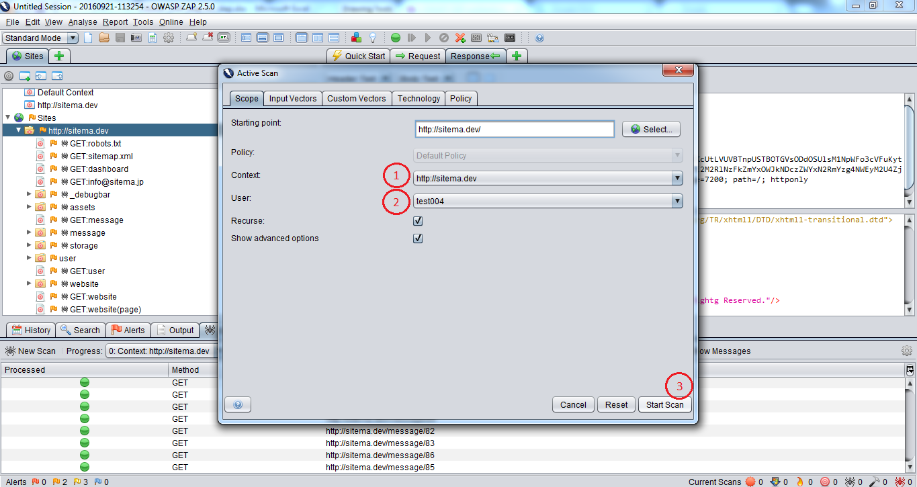

8.3 Xem tiến trình scan
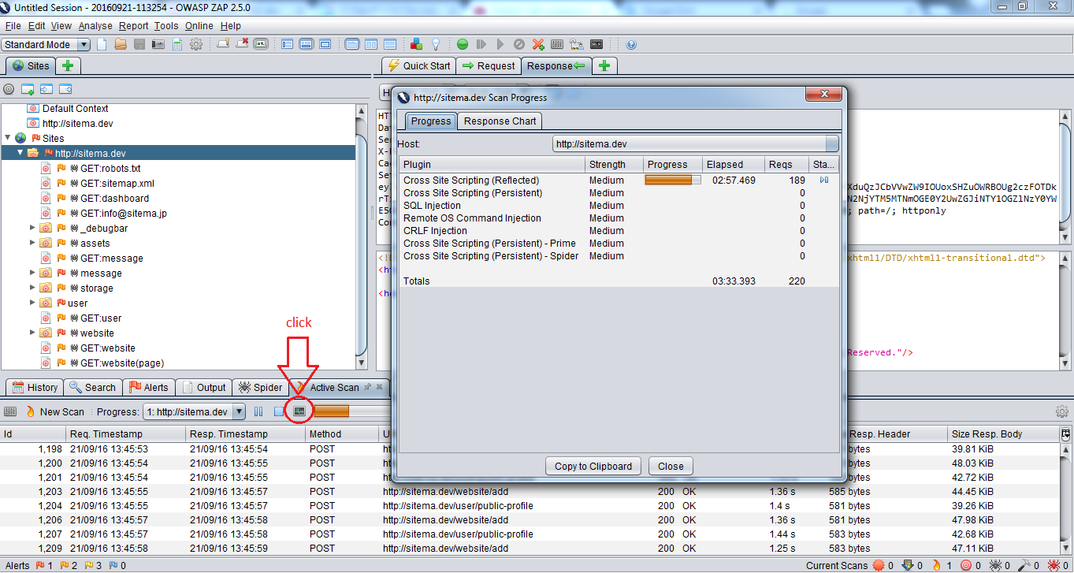

9. Test Admin

Đối với chức năng admin cũng thực hiện từ bước 4 -> bước 8 như trên

10. Zap Generate Report

Ở đây có nhiều loại báo cáo XML, HTML, v.v.. Thì ta chọn báo cáo loại HTML. Lưu report lại và mở xem bằng browser

CUSTOMER TEST
1. Login
 | 1.1 SQL Injection
 |  | Nhập vào uid và password các injection dạng như
 |  | ' or ''='
 |  | ' or true--'
 |  | Kết quả phải luôn là đăng nhập thất bại

 | 1.1 | Không hiển thị message khi user đăng nhập thất bại với nội dung như "user sai mật khẩu" hoặc "user không tồn tại"
 |  | Phải để message có nội dung như "Đăng nhập sai username hoặc password"

2. XSS (cross-site scripting)
 | Tất cả những form có input nhập text khi nhập vào giá trị là 1 script (html,js,v.v..) thì khi hiển thị dữ liệu trên site phải là text
 | ví dụ
 |  | Nhập vào comment là </script><script>alert(1);</script><script>
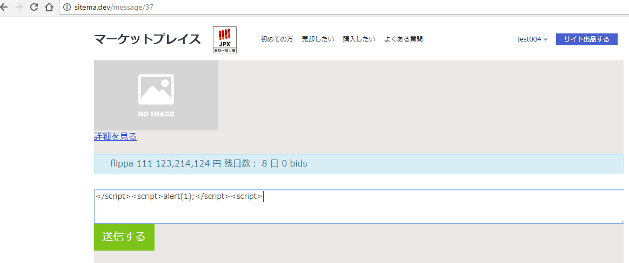

 |  | Thì khi hiển thị phải là
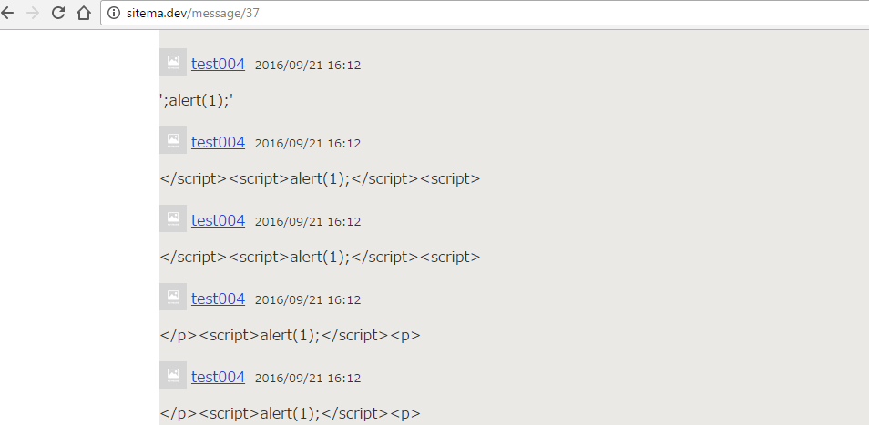

 | Danh sách các màn hình để test tham khảo sheet URL mục Screen XSS test

3. Nginx header
 | Xem trên browser thì kết quả response trả về trên header không được phép hiển thị các thông tin của server như
 | PHP/5.6.15 (phiên bản PHP)
 | nginx/1.0.15 (phiên bản ngnix)

4. Iframe
 | Đưa đường dẫn site vào trong 1 html iframe. Site không hiển thị được

5. TEST QUYỀN TRUY CẬP
 | Không cho phép access vào nếu không phải owner (Danh sách các màn hình để test tham khảo sheet URL mục Screen Owner)
 | Không cho phép access nếu là owner test màn hình website/bid/{id}

